Diseño experimental
- 6 parcelas por tratamiento (6 réplicas).
- 4 caballones por parcela.
-10 plantas por caballón.
- 40 plantas por parcela.
- Muestrear 5 plantas de los caballones centrales.
CC | CC | Control |  | CC | Control | Control
Habitual | Habitual | Reducida |  | Habitual | Habitual | Reducida
P | A | S | I | L | L | O
Reducida | Reducida | Habitual |  | Reducida | Habitual | Habitual
18m
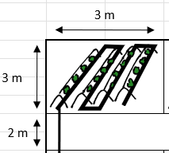
P | A | S | I | L | L | O
Habitual | Reducida | Reducida |  | Reducida | Reducida | Reducida
P | A | S | I | L | L | O
Reducida | Habitual | Habitual |  | Habitual | Reducida | Habitual
20m
Superficie total 400 m2 / 0.04 ha
PABELLÓN

